Form (Quy định) (VN)
Section : IT Phòng : IT |  |  |  | Software Descriptions |  |  |  |  |  | Departement : Administration Bộ phận : Tổng Vụ

Name: Tên: |  |  |  | Upload Collect SPC |  |  |  |  |  | Control file No. Mã số quản lý

 |  |  |  |  |  |  |  |  |  | VT-HIT-027

I. MỤC ĐÍCH
1. Upload link SPC.

II. ÁP DỤNG
Công đoạn trước

III. QUY TRÌNH

 | 1. Đặc tả:
 | 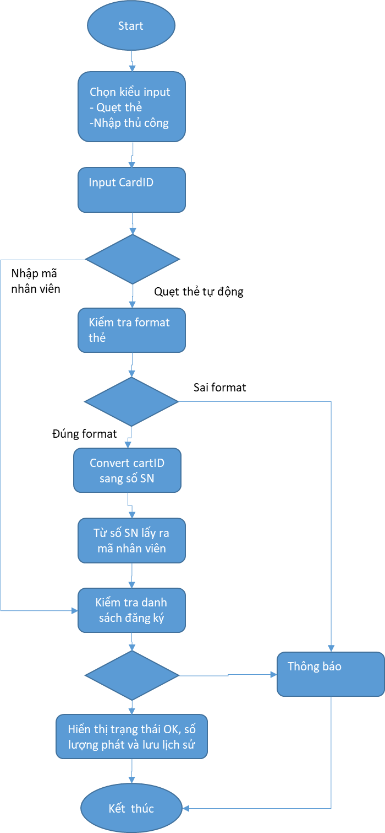 |  |  |  |  |  | Hình ảnh giao diện chính của phần mềm

 | 2. Database
 | STT | Server |  | Database |  | Table | Read/Write |  | Function
 | 1 | 10.80.1.34 |  | AC |  |  | Read
 | 2 | 10.80.1.34 |  | Canteen |  |  | Read
 | 3 | 10.80.1.91 |  | HRM |  |  | Read

3. Lịch sử cập nhật phiên bản
Version Phiên bản |  |  | Issue / modify date Ngày ban hành/sửa đổi |  | Modify contents Nội dung, lí do sửa đổi |  |  | Person in charge Người phụ trách |  | Checker Kiểm tra | Approver Phê duyệt

Ver20231111 |  |  | 2023-11-11 |  | Phát hành phần mềm |  |  | Phúc |  | Hiền | Đảng

Ver20241218 |  |  | 2024-12-18 |  | Thêm cột MPN và Flag |  |  | Phúc |  | Hiền | Đảng

Phát bánh mỳ sữa
Start

Chọn kiểu input - Quẹt thẻ -Nhập thủ công

Input CardID

Nhập mã nhân viên
Quẹt thẻ tự động

Kiểm tra format thẻ

Sai format

Đúng format

Convert cartID sang số SN

Từ số SN lấy ra mã nhân viên

Kiểm tra danh sách đăng ký

Thông báo

Hiển thị trạng thái OK, số lượng phát và lưu lịch sử

Kết thúc

Lưu trình
Chọn kiểu upload

Nhập vào LotNo

NG
Thông báo lỗi
Kiểm tra thông tin LotNo

OK

MPN, Model

Chọn khu vực, Process, Group code

Nhập DeviceID

Chọn file upload

Chọn kết quả

Upload
Thông báo lỗi ra màn hình

OK

Upload thành công

